Sheet1
 |  |  | د. سيف القحطاني |  |  |  |  | تعليمات:
 |  |  |  |  |  |  |  | يسمح لك فقط بادخال قيم الاختبار + قيمة متوسط المجتمع
n= |  |  |  |  |  |  |  |  | أوجد الخطأ المعياري للمتوسط؟
3 |  |  |  |  |  |  |  |  | 1.155
 | x | x-x | (x-x) |  |  | 4
 | 2 | -2 | 4 | S |  | 2
 | 4 | 0 | 0
 | 6 | 2 | 4 |  |  |  |  |  | هل متوسط المجتمع؟
 |  |  |  |  |  |  |  |  |  | 6
 | 12 | 0 | 8
 | 4 |  |  |  |  |  | مستوى الدلالة (α = 0.05) |  | • H0: µ = | 6
 |  |  |  |  |  |  |  |  | • Ha: µ ≠ | 6
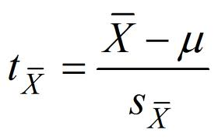
 |  |  |  |  |  |  |  |  |  | -2 | -1.7320508076
 |  |  |  |  | ABS(Q14) |  |  |  |  | 1.155

 |  |  |  |  |  |  |  |  | 0.225 | القيمة الاحتمالية

